履歴書(表)
 |  |  |  |  |  |  |  |  |  |  |  |  |  | 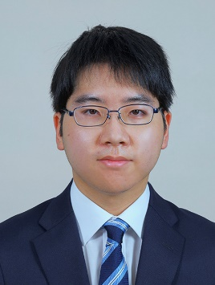 写真を貼る位置 1.縦 36～40mm 横 24～30mm 2.本人 胸から上 3.裏面にのりづけ 4.裏面に氏名記入
履 歴 書
 |  |  |  |  | 2022 |  |  | 年 | 10 | 月 | 26 | 日現在
ふりがな | みかみ こうせい
氏 名 | 三上 航世

2001年 |  |  | 10 | 月 | 18 | 日 | 生 満( |  |  | 21 | 歳) | 男・女

ふりがな | ほっかいどうちとせしやまとさんちょうめごのご |  |  |  |  |  |  |  |  |  |  |  | (自宅電話)
現住所 | 〒 | 066-0066 |  |  |  |  |  |  |  |  |  |  | 0123-22-7346
北海道千歳市大和3丁目5-5 |  |  |  |  |  |  |  |  |  |  |  |  | (携帯電話)
E-mail | 201106@st.yoshida-g.ac.jp |  |  |  |  |  |  |  |  |  |  |  | 090-9435-6291
ふりがな |  |  |  |  |  |  |  |  |  |  |  |  | (連絡先電話)
連絡先 | 〒 |  |  |  | (現住所以外に連絡を希望する場合のみ記入)

年 | 月 | 学歴・職歴・免許・資格
 |  | 学歴
2020 | 3 | 千歳高等学校 卒業
2020 | 4 | 吉田学園情報ビジネス専門学校 ゲームスペシャリスト学科 入学
2023 | 3 | 吉田学園情報ビジネス専門学校 ゲームスペシャリスト学科 卒業見込み

 |  | 免許・資格
2021 | 2 | Excel簿記試験3級 取得
2021 | 2 | iButシルバー 取得
2021 | 11 | 普通自動車第一種免許 取得
 |  | 以上

